Solicitud gráfica
 | Área: | Matemáticas |  |  | Fecha:
 | Grado: | 8
 | Título del tema: | Los triángulo y los cuadrilateros |  |  | ¿Cuaderno de estudio o recurso? | Recurso
 | Editor: | MA_09_10_RE140 |  |  | Motor del recurso | M9B

 | Código guión o recurso: | MA_08_09_CO_RE140 | ← Para determinar este código, visite la hoja de Ayuda
 |  |  |  |  | ESPECIFICACIÓN DE ARCHIVOS A ENTREGAR
Núm. | Archivo Shutterstock o ruta en web | Imagen para: | Tipo | Ubicación de la imagen en el recurso M9B | Nombre imagen SMALL | Tamaño imagen SMALL | Nombre imagen ZOOM | Tamaño imagen ZOOM | Descripción | Observaciones
IMG01 | Ver descripción | Recurso M9B | Ilustración | Contenido | MA_08_09_CO_RE140_IMG01n.png | 286 x 286 px | MA_08_09_CO_RE140_IMG01a.png | 500 x 500 px | La letra del ángulo es alfa α no una a. Pregunta 1. | 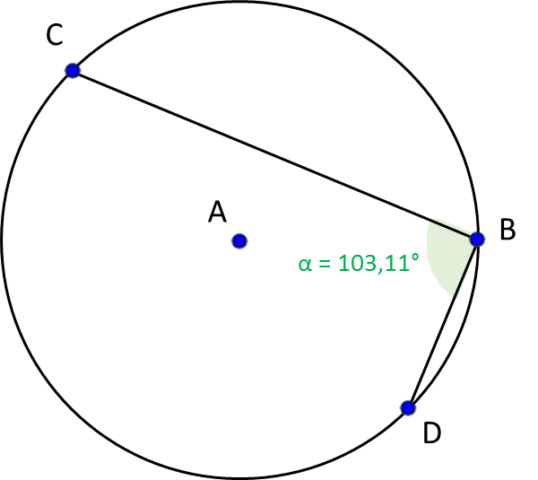
IMG02 | Ver descripción | Recurso M9B | Ilustración | Contenido | MA_08_09_CO_RE140_IMG02n.png | 286 x 286 px | MA_08_09_CO_RE140_IMG02a.png | 500 x 500 px | La x del ángulo debe ir en minúscula y cursiva. Pregunta 2. | 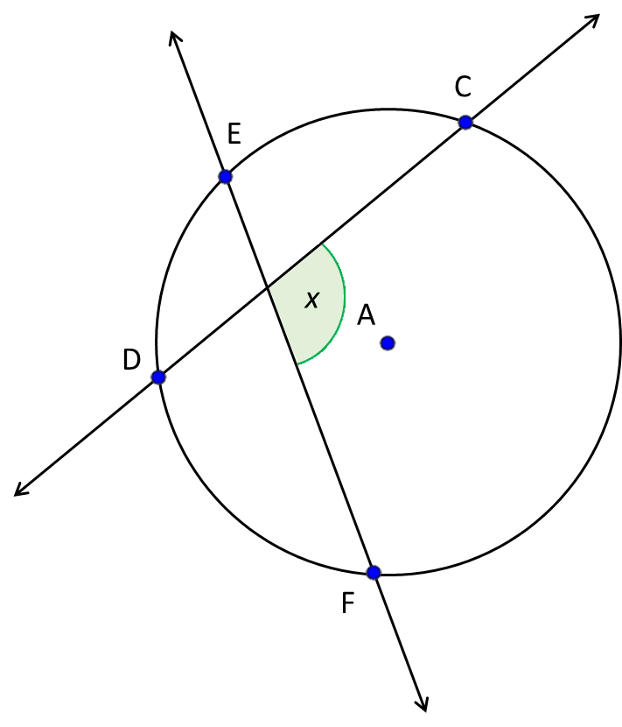
IMG03 | Ver descripción | Recurso M9B | Ilustración | Contenido | MA_08_09_CO_RE140_IMG03n.png | 286 x 286 px | MA_08_09_CO_RE140_IMG03a.png | 500 x 500 px | La x del ángulo debe ir en minúscula y cursiva. Pregunta 3. | 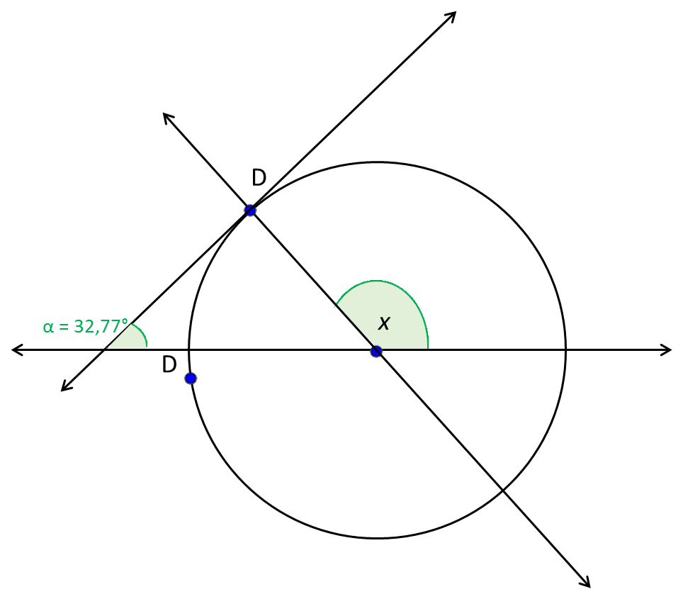
IMG04 | Ver descripción | Recurso M9B | Ilustración | Contenido | MA_08_09_CO_RE140_IMG04n.png | 286 x 286 px | MA_08_09_CO_RE140_IMG04a.png | 500 x 500 px | Pregunta 4. | 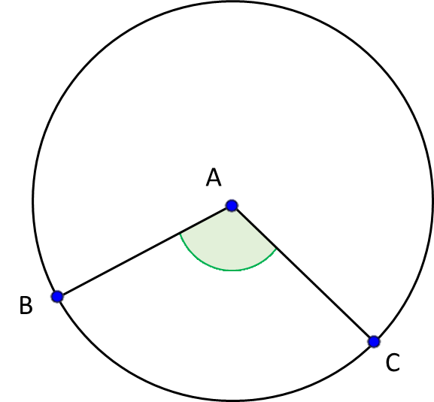
IMG05 | Ver descripción | Recurso M9B | Ilustración | Contenido | MA_08_09_CO_RE140_IMG05n.png | 286 x 286 px | MA_08_09_CO_RE140_IMG05a.png | 500 x 500 px | Pregunta 5. | 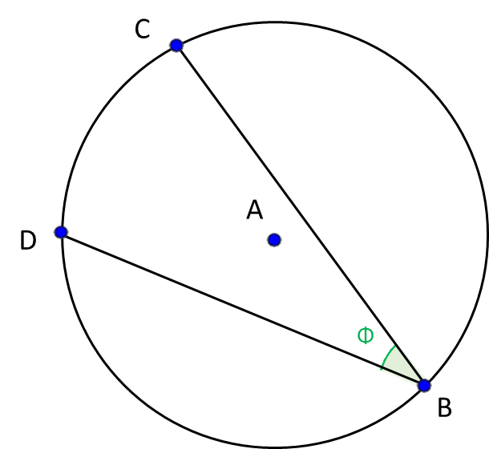
IMG06 | Ver descripción | Recurso M9B | Ilustración | Contenido | MA_08_09_CO_RE140_IMG06n.png | 286 x 286 px | MA_08_09_CO_RE140_IMG06a.png | 500 x 500 px | Pregunta 6 y 7 | 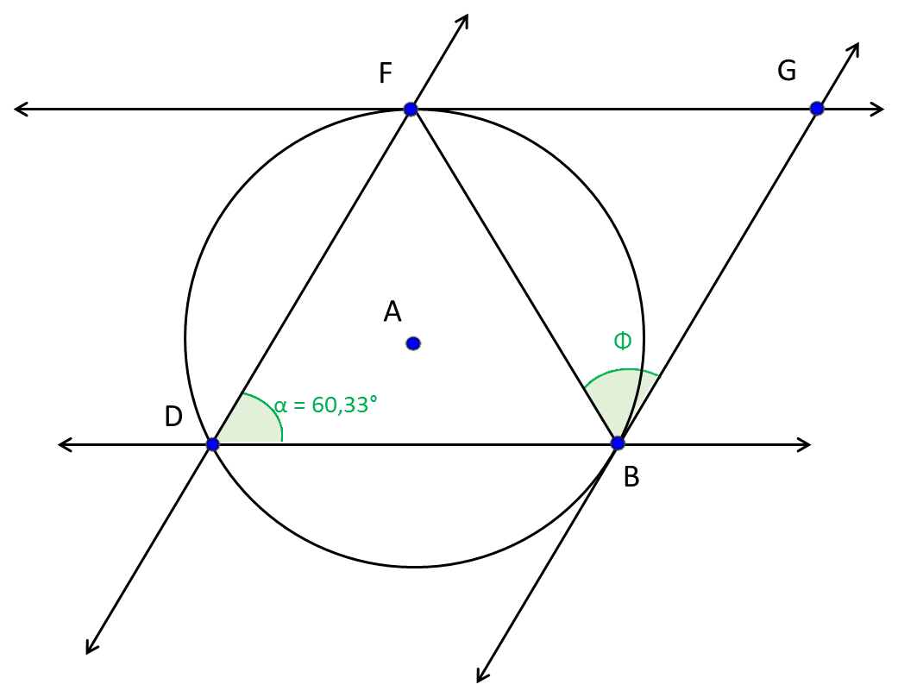
IMG07 | Ver descripción | Recurso M9B | Fotografía | Contenido | MA_08_09_CO_RE140_IMG07n.png | 286 x 286 px | MA_08_09_CO_RE140_IMG07a.png | 500 x 500 px | Pregunta 8 y 9 | 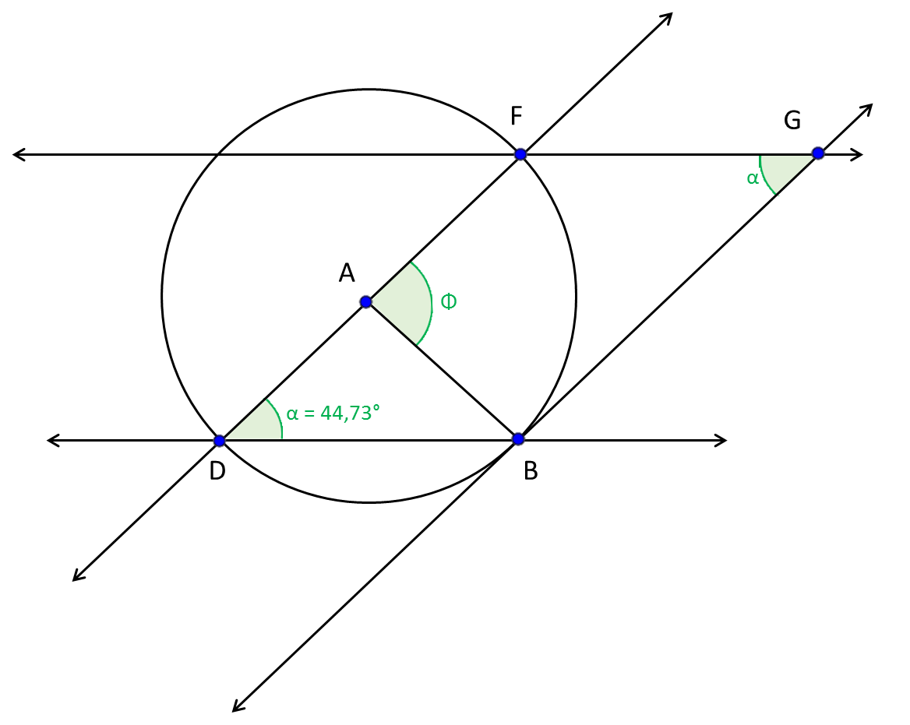
IMG08 | Ver descripción | Recurso M9B | Ilustración | Contenido | MA_08_09_CO_RE140_IMG08n.png | 286 x 286 px | MA_08_09_CO_RE140_IMG08a.png | 500 x 500 px | La imagen se tomó de shutterstock 357124646, sin embrgo, puede ser cualquier imagen de bicicleta en la que se ve la llanta trasera y los ejes, como se ve en la imagen. Resaltar de alguna forma llamativa los puntos sobre la llanta y los ejes, así como las letras. Pregunta 10 | 